C.V.Fundo
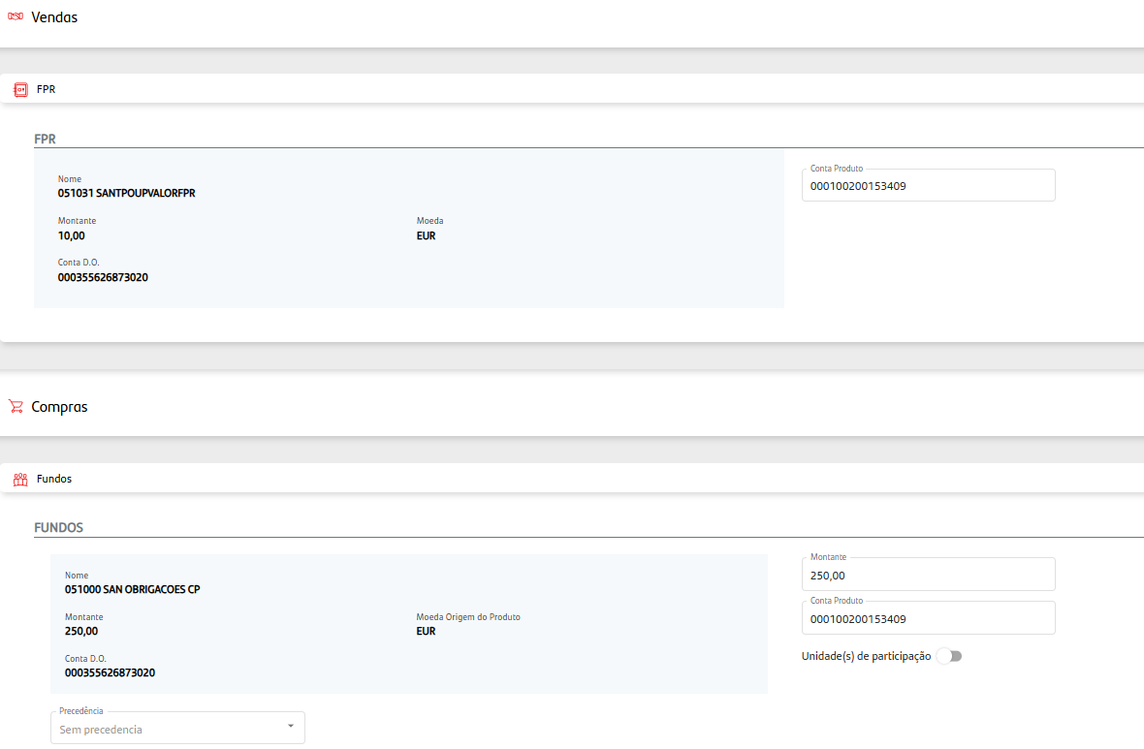
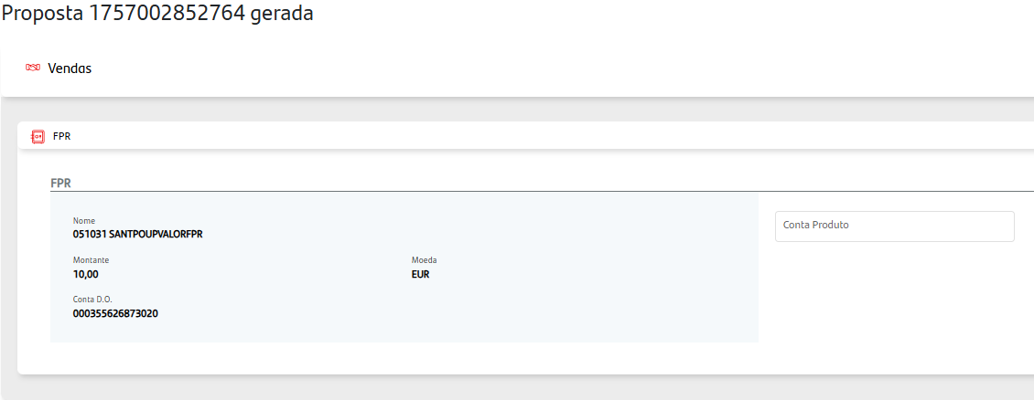
Venda e Compra Fundo
Proposta 1757002852764

CT35
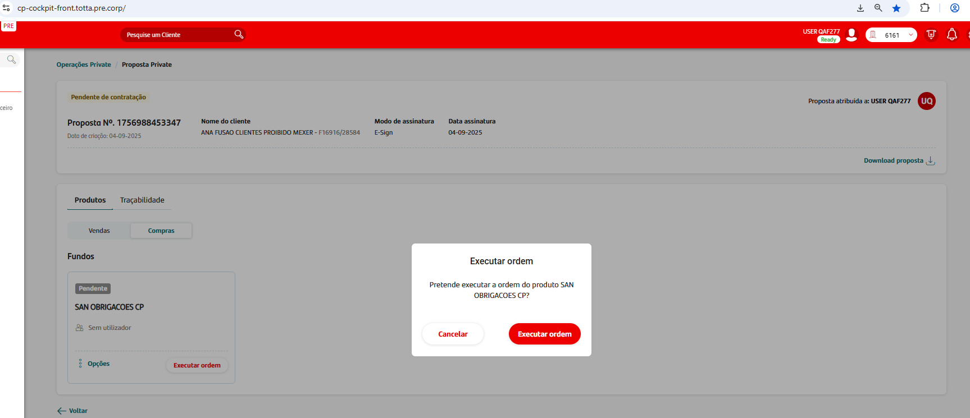
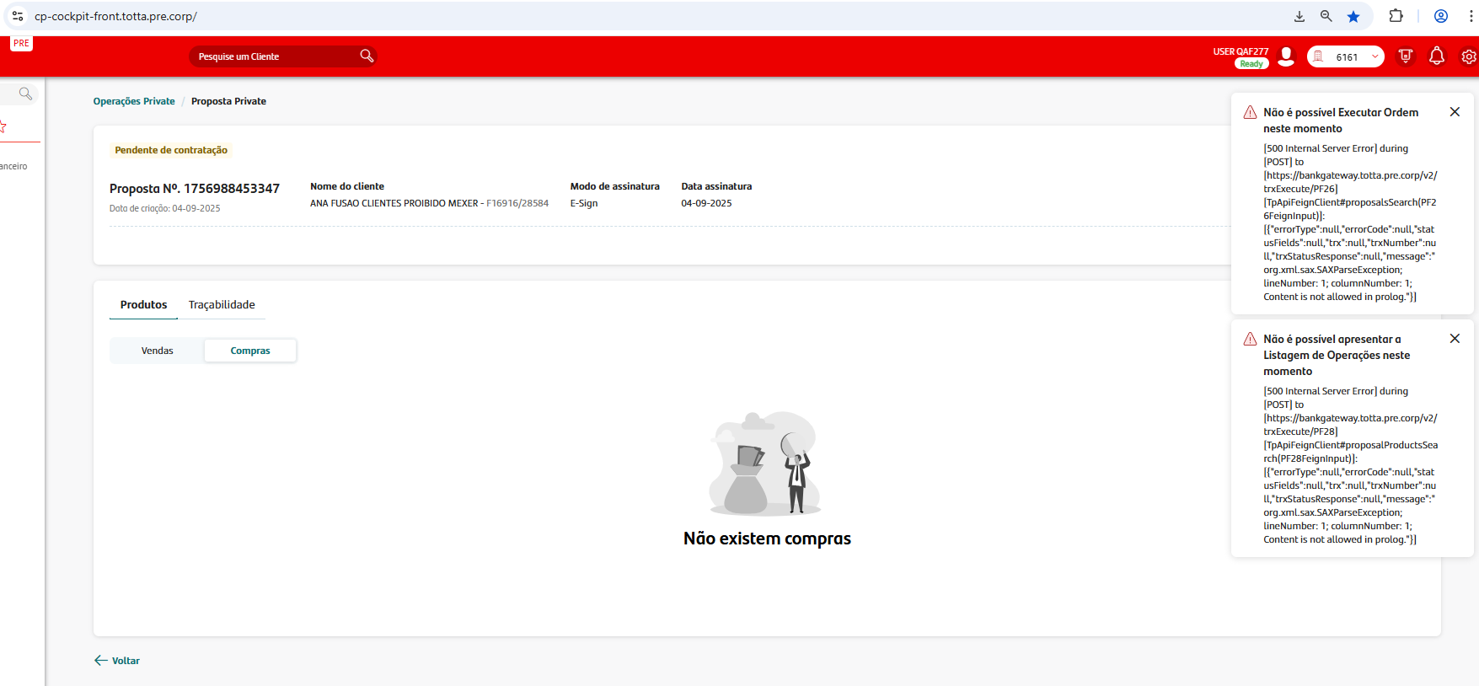
Execução de Ordem de Compra Produto Fundos (Campos válidos - Sucesso)
Produto | Código | Valor | N Proposta | operação
SAN OBRIGACOES CP | 051000 - PTYSAJLM0002 | 1250 | 1756988453347 | Compra

CT40
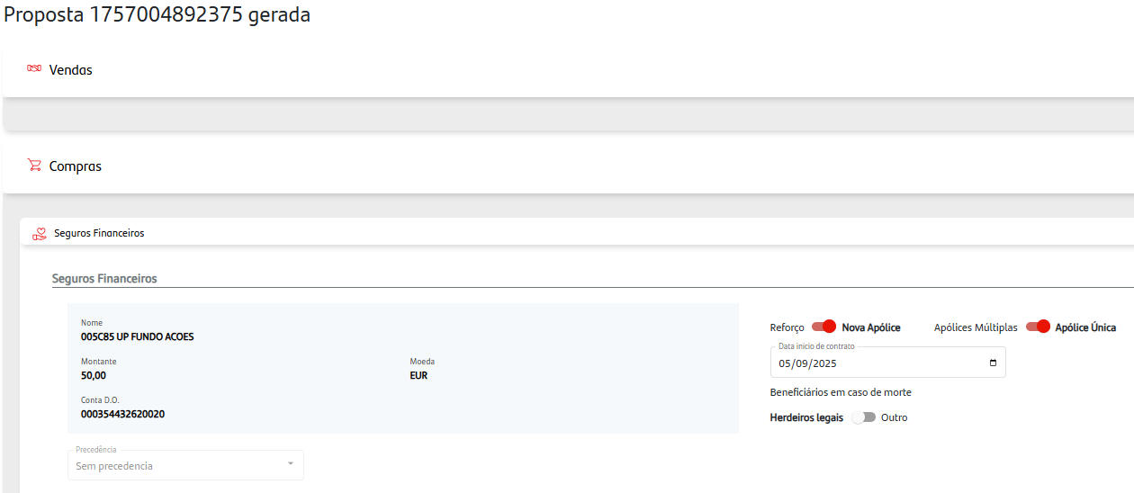

CT44
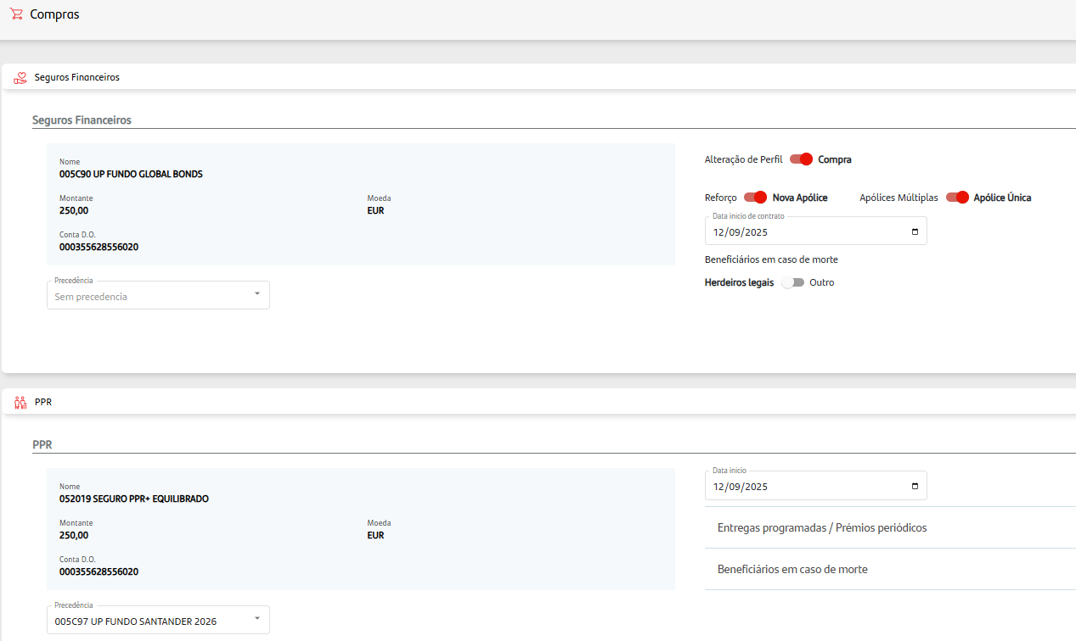
Execução de Ordem de Compra Produto Seguro Master Apolice (Sucesso)
Proposta | 1757063902587

CT46
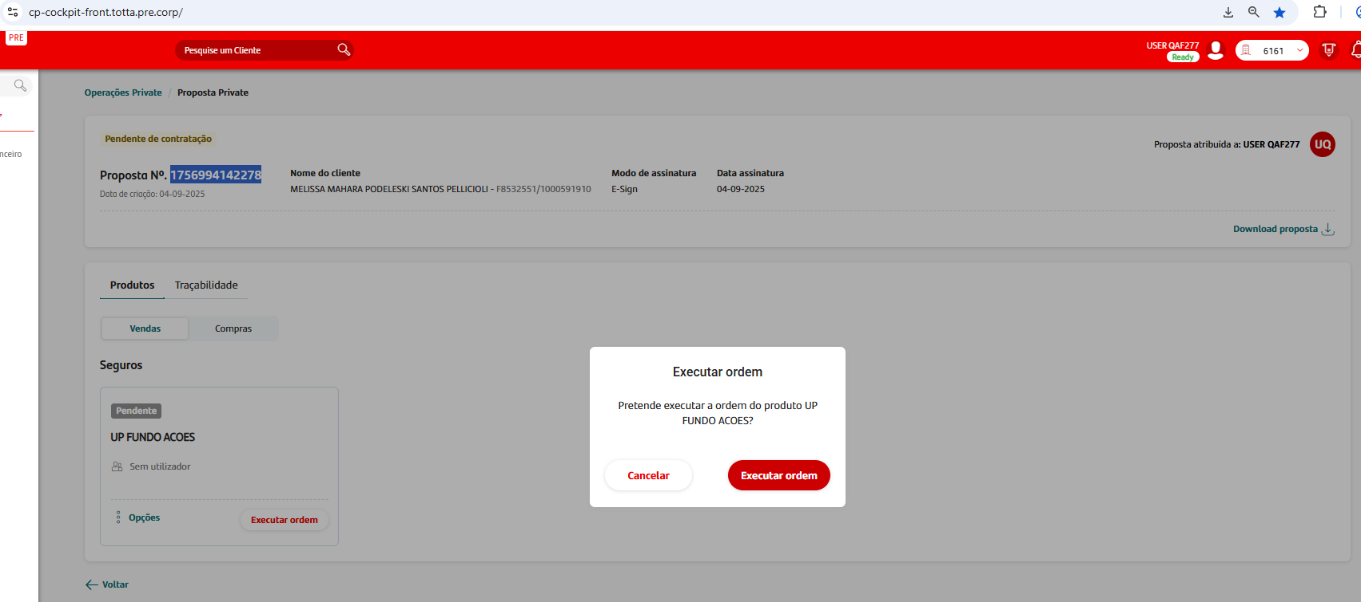
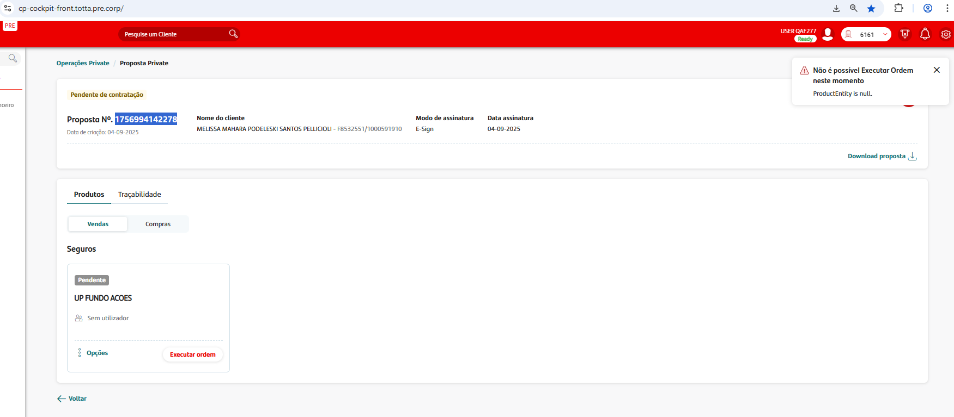
Produto | Código | Valor | N Proposta | operação
UP FUNDO ACOES | 005C85 | 100 | 1756994142278 | Venda

